Calculo
RENDIMIENTOS DE OBRA - ACCESORIOS - CONSUMIBLES

PROYECTO: | EJERCICIO

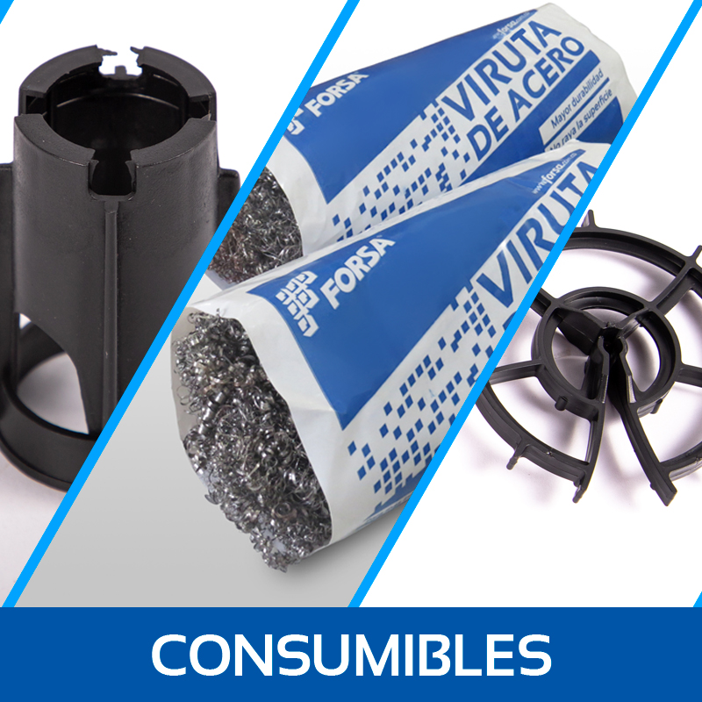
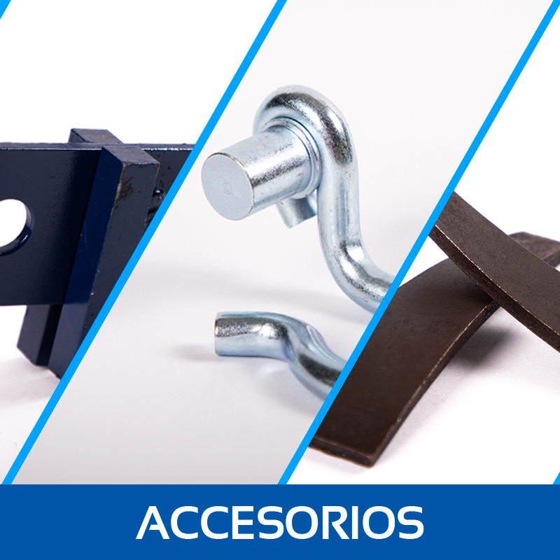
CANTIDAD APTOS: | 500 | un
TIEMPO OBRA: | 12.0 | meses
AREA 1 APTO: | 300 | m2
PERIMETRO EQUIPO: | 35 | m
ESPESOR MUROS: | 0.10 | m
ESPESOR LOSA: | 0.10 | m
ALTURA LIBRE: | 2.4 | m
CANTIDAD FORMALETA: | 1500 | m2
CONCRETO x VACIADO: | 90.0 | m3

RENDIMIENTOS DE OBRA |  |  | ACCESORIOS POR EQUIPO

1. Cantidad de Equipos: |  |  | 1. Corbatas Por Equipo: |  | 10% SUGERIDO
Nivel de experticia: | Medio |  | Muros (ml): | 250
Vaciados/mes: | 20 |  | Juntas entre paneles: | 625
Equipos requeridos: | 3 |  | Corbatas - FORSA PLUS: | 1,250 | 125
 |  |  | Corbatas - FORSA PLUS 4.0: | 2,500 | 250
2a. Mano de Obra - Área Formaleta: |  |  | Corbatas - FORSA ALUM: | 5,000 | 500
Nivel de experticia: | Medio
Personal necesario: | 56 |  | 2. Cuñas Por Equipo:
Resanadores: | FALSE |  | Cuñas - FORSA PLUS: | 12,500 | 1250
Andamieros: | 4 |  | Cuñas - FORSA PLUS 4.0: | 12,500 | 1250
 |  |  | Cuñas - FORSA ALUM: | 12,500 | 1250
2b. Mano de Obra - Área Apto:
Nivel de experticia: | Medio |  | 3. Pasadores Por Equipo:
Personal necesario: | 55 |  | Pasadores - FORSA PLUS: | 11,000 | 1100
Resanadores: | FALSE |  | Pasadores - FORSA PLUS 4.0: | 11,000 | 1100
Andamieros: | 4 |  | Pasadores - FORSA ALUM: | 11,000 | 1100

 |  |  | 4. Pingrapas Por Equipo:
 |  |  | Pingrapas Losas: | 3,000 | 300

CONSUMIBLES POR PROYECTO

5. Yumbolon: |  |  |  | PRECIO SIN IVA
Yumbolon - FORSA ALUM (m): |  | 250,000
Rollo |  | 455.0 |  | $58,808,750
Yumbolon - FORSA PLUS (m): |  | 62,500
Rollo |  | 114.0 |  | $14,734,500
Yumbolon - FORSA PLUS 4.0 (m): |  | 125,000
Rollo |  | 228.0 |  | $29,469,000

6. Separadores y Silletas:
Separadores - Muros: |  | 300,000
Caja Separadores - Muros: |  | 167.0 |  | $52,605,000
Silletas - Losa (50% Inferior + 50% Superior): |  | 600,000
Caja Silletas 2.5 - Losa: |  | 150.0 |  | $48,501,000
Caja Silletas 6.5 - Losa: |  | 300.0 |  | $65,499,000

7. Viruta:
Nivel de limpieza: |  | Equipo limpieza media
Cantidad Paquetes (200gr): |  | 3,500
Cajas (50 Paquetes) |  | 70.0 |  | $46,835,810

8. Desmoldante:
Rendimiento Teórico (Tina/175Kg): | 33,750.00 | 193.00 |  | $357,053,281
Rendimiento Practico (Tina/175Kg): | 52,500.00 | 300.00 |  | $555,005,100

 |  |  | TOTAL CONSUMIBLES X PROYECTO: | $797,914,910

